Definities
Term | Definitie
Asymmetrie | De vorm van de vlek is uitgedrukt in de getallen 0, 1 en 2. Deze getallen staan voor:
 | 0 | Er kunnen 2 symmetrie-assen getrokken worden door de vlek. De vlek is dus volledig symmetrisch.
 | 1 | Er kan één symmetrie-as getrokken worden door de vlek. De vlek vertoont een beetje symmetrie.
 | 2 | Er kunnen geen symmetrie-assen getrokkken worden door de vlek. De vlek is dus volledig asymmetrisch.

 | (Soyer, Argenziano, Hofmann-Wellenhof, & Johr, 2017, pp. 19-20)
Kleur | De kleur is uitgedrukt in een van de 15 kleuren uit het onderstaande palet.
 | Wanneer de vlek uit meerdere kleuren bestaat, is de meestvoorkomende kleur gekozen.
 | Bij twijfel tussen twee kleuren is uitgegaan van de donkerste kleur.
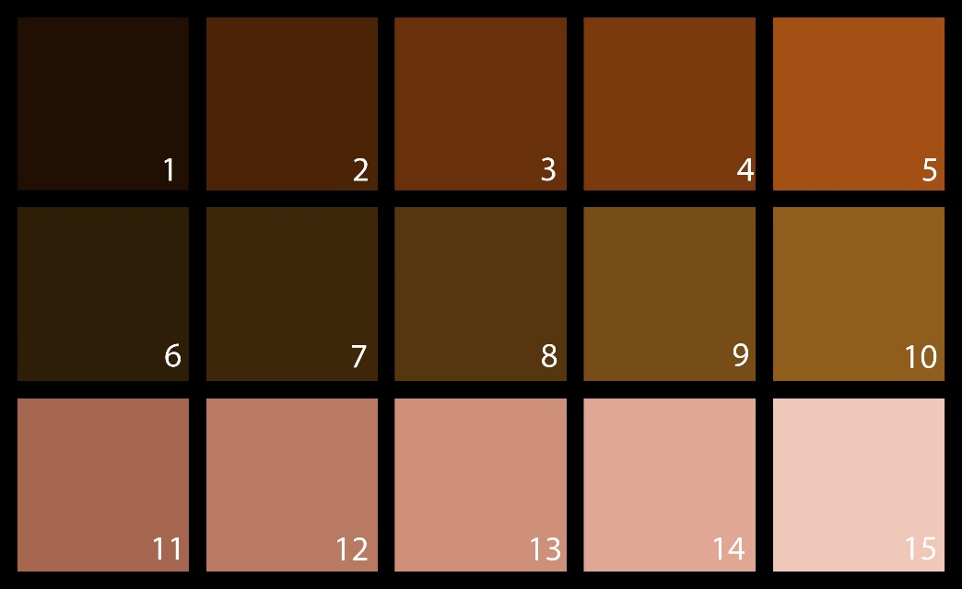

 | (Het bovenstaande kleurenpalet is opgesteld op basis van veel voorkomende kleuren en tinten in de dataset.)
Rand | Een goedaardige vlek heeft een ronde, egale rand.
 | Een kwaadaardige vlek heeft een onregelmatige/grillige rand.
 | De rand van de vlek is uitgedrukt in een cijfer tussen 0 en 8.
 | Per deel waar het pigment abrupt wordt afgesneden, wordt 1 punt gegeven.

 | (Soyer et al., 2017, pp. 19-20)
Structuren | De structuur van de vlek wordt uitgedrukt in een getal tussen 0 en 5.
 | De vlek wordt beoordeeld op de aanwezigheid van 5 verschillende structuren.
 | Per soort structuur die aanwezig is in de foto wordt 1 punt toegekent. De volgende structuren worden beoordeeld:
 | (Soyer et al., 2017, pp. 11-12, 19-20)
 | Pigment netwerk
 | In het pigment van het vlekje is een honingraat structuur te zien.
 | Dit kan over het hele vlekje zitten, maar is vooral aan de randen duidelijk te zien.
 | Op de lijnen is veel pigment te zien (donkerdere kleur) en in de ‘gaten’ van de zeshoeken is weinig pigment te zien (lichte kleur).
 | Stippen
 | Scherp begrensde rondjes of ovalen in het vlekje, met een diameter < 0.1mm. Verschillende donkere kleuren: bruin, zwart, donker blauw, grijs.
 | Goedaardig: symmetrische vormen.
 | Kwaadaardig: donkerblauw/grijs van kleur.
 | Structuurloos gebied
 | Verstoring van een normaal netwerk door vreemde patroon loze structuren.
 | Een regelmatig pigmentnetwerk wordt onderbroken door een patroon loos structuur.
 | Dit moet echter groter zijn dan 10% van het totale oppervlak om mee te kunnen tellen voor een score van een wel of niet gezonde vlek.
 | Globules
 | Rondjes in een vlek, met een diameter groter dan 0.1mm. Deze kunnen bruin, zwart of grijs/blauw van kleur zijn.
 | Goedaardig: Gelijk van grootte en in even mate verspreid. Meestal in het midden van de vlek.
 | Kwaadaardig: Variëren in grootte, kleur en vorm. Meestal in de buitenste randen van de moedervlek.
 | (Xu, J. et al., 2009)
 | Vertakkingen
 | Gebieden aan de buitenkant van de vlek waar bruine of donkerbruine vertakkingen te zien zijn.
 | Dit zijn veranderde delen van het pigment netwerk.

Bloedvaten | Rondom melanomen kunnen bloedvaten voorkomen.
 | De aanwezigheid van bloedvaten word uitgedrukt in de getallen 0 en 1. Deze getallen staan voor:
 | 0 | Er zijn geen bloedvaten aanwezig rondom de vlek.
 | 1 | Er zijn bloedvaten aanwezig rondom de vlek.

 | (Soyer et al., 2017, pp. 11-12, 9-10)

Bronnen | Soyer, H. P., Argenziano, G., Hofmann-Wellenhof, R., & Johr, R. H. (2017). Color Atlas of Melanocytic Lesions of the Skin. Berlin Heidelberg: Springer.
 | Xu, J., Gupta, K., Stoecker, W. V., Krishnamurthy, Y. et al., (2009). Analysis of Globule Types in Malignant Melanoma.
 | https://www.huidziekten.nl/zakboek/dermatosen/dtxt/Dermatoscopie.htm

